Sheet1
[CGM排期]
[演讲题目] | Proteogenomics to search non-canonical translation derived neoantigens in cancer genome
[演讲时间]
[关键词] | non noninical translation, proteogenomics, mass spectrometry
[嘉宾介绍] | 朱亚锋博士毕业于典卡罗琳斯卡医学院，2019年起在美国哈佛医学院遗传系做博士后，2020年8月加入中山大学孙逸仙纪念医院担任副研究员。实验室主要以蛋白质组学为主要手段，开发分析方法发现疾病标志物，鉴定肿瘤新抗原等，相关工作发表在Nucleic Acid Research，Nature Communications, Molecular Cellular Proteomics ， Communications Biology 等杂志。
[中文摘要] | 基于新抗原的免疫疗法利用肿瘤特异性基因突变设计多肽或者RNA疫苗激活免疫系统的抗肿瘤反应，已在部分癌症的临床实验中取得成效。然而新抗原免疫疗法是根据患者特异性突变设计，不具有广泛适用性。前期已发表的文章证明人类基因组非编码区存在可翻译序列，这类非编码区翻译序列是否在肿瘤组织中表达尚不明确。我们开发了蛋白质基因组学整合分析方法，鉴定人类基因组中非编码区翻译表达的多肽，并通过分析大量肿瘤和癌旁组织的蛋白质组学数据（933例肿瘤组织和275癌旁正常组织）发现一些在肿瘤中特异性表达的非编码区序列翻译后的多肽。经过预测，一部分肽段与MHC Class I分子具有高度亲和力，具备抗原的潜力，并且我们的结果发现这些来自非编码区的肿瘤抗原不是病人特异性，通常在不同患者中共享表达。这类来自非编码区的肿瘤抗原——暗抗原或将成为一类新型的肿瘤新抗原。
[参考文献] | 1.Rong Xiang, Leyao Ma, Mingyu Yang, Zetian Zheng, XiaoFang Cheng, Fujian Jia, Fanfan Xie, Fuqiang Li, Kui Wu, Yafeng Zhu*. Increased expression of peptides from non-coding genes in cancer proteomics datasets suggests potential tumor neoantigens. Communications Biology. April 2021. 2. Yafeng Zhu, Lukas Örre, Yan Tran, Georgios Mermelekas, Henrik J. Johansson, Alina Malyutina, Simon Anders, Janne Lehtiö. DEqMS: a method for accurate protein variance estimation in differential proteomics analysis. Molecular & Cellular Proteomics. 2020 April 3. Yafeng Zhu, Lukas Orre, Henrik Johansson, Mikael Huss, Jorrit Boekel, Mattias Vesterlund, Alejandro Fernandez-Woodbridge, Rui M. M. Branca* & Janne Lehtiö*. Discovery of coding regions in human genome by integrated proteogenomics analysis workflow. Nature Communications. March 2018. 4. Yafeng Zhu, Pär G Engström, Christian Tellgren-Roth, Charles Baudo, John C Kennell, Sheng Sun, R. Blake Billmyre, Markus S. Schröder, Anna Andersson, Tina Holm, Benjamin Sigurgeirsson, Guangxi Wu, Sundar Ram Sankaranarayanan, Rahul Siddharthan, Kaustuv Sanyal, Joakim Lundeberg, Björn Nystedt, Teun Boekhout, Thomas L Dawson Jr., Joseph Heitman, Annika Scheynius*, Janne Lehtiö*. Proteogenomics produces comprehensive and highly accurate protein-coding gene annotation in a complete genome assembly of Malassezia sympodialis. Nucleic Acids Research, Jan 2017.
[嘉宾照片] | 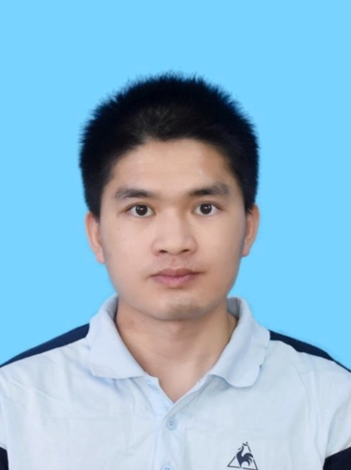
[FirstName] | Yafeng
[LastName] | Zhu

